Rękawica_5palcowa_ochr_ergonomi
 |  |  |  |  | baza-nw.ciop.pl
Kalkulator naddatków wymiarowych wynikających stosowania środków ochrony rąk
Zagrożenia mechaniczne
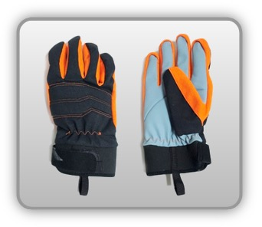 | Rękawica cechach ochronnych pięciopalcowa podwyższonych właściwościach ergonomicznych (tkanina)


Kalkulator naddatków wymiarowych rękawicy cechach ochronnych pięciopalcowej o podwyższonych właściwościach ergonomicznych (tkanina)
Typ NW | miara antropo­metryczna y1, x1, o1, y2, x2, o2 [cm] | wymiar całkowity Y1, X1, O1, Y2, X2, O2 [cm] |  | wymiar naddatku [cm] |  | przyrost względny [%]
 |  | min | max | min | max | min | max
NW długości ręki Y1 | 20.5 | 21.0 | 21.3 | 0.5 | 0.8 | 2.4 | 3.9
NW szerokości ręki X1 | 9.0 | 12.0 | 12.5 | 3.0 | 3.5 | 33.3 | 38.9
NW obwodu ręki O1 | 21.0 | 28.6 | 29.2 | 7.6 | 8.2 | 36.2 | 39.0
NW długości palców /palec nr 2 wskazujący Y2 | 8.0 | 8.6 | 8.9 | 0.6 | 0.9 | 7.5 | 11.3
NW szerokości palców /palec nr 2 wskazujący X2 | 2.0 | 2.7 | 2.9 | 0.7 | 0.9 | 35.0 | 45.0
NW obwodu palców /palec nr 2 wskazujący O2 | 6.0 | 9.8 | 10.5 | 3.8 | 4.5 | 63.3 | 75.0

Opracowano na podstawie wyników V etapu programu wieloletniego „Poprawa bezpieczeństwa i warunków pracy”, finansowanego w zakresie badań naukowych i prac rozwojowych ze środków Narodowego Centrum Badań i Rozwoju. Projekt I.PB.10: Opracowanie danych do nowego atlasu miar człowieka, związanych ze stosowaniem środków ochrony indywidualnej z uwzględnieniem wybranych parametrów widzenia. Koordynator programu: Centralny Instytut Ochrony Pracy – Państwowy Instytut Badawczy.

